Befüllung Stammdatenfile 2018
1 | 2 | 3 | 4 | 5 | 6 | 7 | 8 | 9 | 10 | 11 | 12 | 13 | 14 | 15 | 16 | 17 | 18 | 19 | 20 | 21 | 22 | 23 | 24 | 25 | 26 | 27 | 28 | 29 | 30 | 31
ZP | Anlagename | Strasse | PLZ | Ort | Bundesland | Engpassleistung | Netzbetreiber | Technologiecode | Earmark | Firmenkennung | Firmenkennung | EAN-Nummer | RECS-Kennung | Name des Anlagenbetreibers | Strasse | PLZ | Ort | Ländercode | Bundesland | Postfach | Telnr | Faxnr | URL | Timestamp von | Timestamp bis | NZV-Netzbetreiber | NZV-Nr. | Datum NZV | Qualität | Datum Vollmacht
AT0010000000000000001000012345678 | PV Musterfrau | Sonnenweg 1 | 1210 | Wien | W | 8 | AT001000 | 3 | 4 |  |  |  |  | Maxima Musterfrau | Sonnenweg 1 | 1210 | Wien | AT | W |  |  |  |  | 201801010000 | 209912310000 | NZV Wiener Netze | NZV-Nr. 123456789 | 201708080000 | HKN-EE | 201706260000
 |  |  |  |  |  |  |  |  |  |  |  |  |  |  |  |  |  |  |  |  |  |  |  | Timestamp von | Timestamp bis | Ausstellende Behörde | Bescheidzahl | Bescheiddatum | Qualität | Datum Vollmacht
AT0020000000000000000000100123456 | PV Mustermann | Hauptplatz 8 | 2500 | Baden | NO | 16 | AT002000 | 3 | 4 |  |  |  |  | Max Mustermann | Hauptplatz 8 | 2500 | Baden | AT | NO |  |  |  |  | 201712010000 | 209912310000 | Amt der NÖ Landesregierung | RU4-EÖA-1/234-2017 | 201707040000 | HKN-EE | 201706140000

x | x |  | x | x | x | x | x | x | x |  |  |  |  | x |  | x | x |  | x |  |  |  |  | x | x | x | x | x |  | x

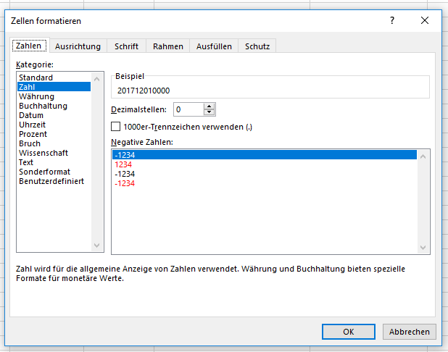
Anmeldung mit NZV (ohne Bescheid) |  | Hinweis: Pflichtfelder sind mit "x" gekennzeichnet |  |  |  |  |  |  | Earmark: | Voreinstellung: 4 = unbekannt |  |  |  |  |  |  |  |  |  |  |  |  |  | Formatierung der Spalten 25, 26, 29 und 31:
 |  |  |  |  |  |  |  |  |  | Mit Nachweis: 0 = keine Förderung, 1 = Investitionsförderung
Anmeldung mit Bescheid

 |  | siehe auch: | https://www.e-control.at/stromnachweis/informationen/fur-anlagenbevollmachtigte

 |  | Handbuch Datenlieferung für Anlagenbevollmächtigte

